L3
 | CÔNG TY CP ĐẦU TƯ TNG HOLDINGS VIỆT NAM
 | Tầng 25, TNR Tower, 54A Nguyễn Chí Thanh, Đống Đa, Hà Nội

2022-09-26
NHẬN XÉT HỒ SƠ THIẾT KẾ THI CÔNG
PHẦN KẾT CẤU
DỰ ÁN :TỔ HỢP TRUNG TÂM THƯƠNG MẠI, VUI CHƠI GIẢI TRÍ, KHÁCH SẠN 5 SAO VÀ VĂN PHÒNG CHO THUÊ ĐỂ THỰC HIỆN CHỈNH TRANG ĐÔ THỊ TẠI KHU VỰC CHỢ SẮT
 | CHỦ ĐẦU TƯ : CÔNG TY CỔ PHẦN MAY - DIÊM SÀI GÒN
 | ĐƠN VỊ TVTK: CÔNG TY TNHH TƯ VẤN ĐẠI HỌC XÂY DỰNG

STT | Ý kiến lần 1- Nhà thầu thi công | Ghi Chú | Phản hồi TVTK

I | Căn cứ
1 | Hồ sơ gửi ngày 21/09/2022
II | Ý kiến nhận xét
 | Hồ sơ phương án cọc.
TK | Lưu ý cọc D800 toàn bộ khu vực thông hầm hiện tại chịu đẩy nổi 500-1000 tấn chưa đảm bảo. Cần tính lại cọc giai đoạn sau |  | TK sẽ tính toán cụ thể ở giai đoạn TKCS.
 | Phần ngầm
1 | B2M. - Thể hiện lại các phần nắp bể cốt khác không cùng cốt với sàn B2M để kết cấu rõ ràng hơn. Hiện các phần nắp bể ở cao độ khác nhưng sàn vẫn để cùng 1 cao độ |  | Chưa có chi tiết bể, nên chưa thể hiện được. Nắp bể sẽ được thể hiện trong chi tiết bể ở giai đoạn TK BVTC
 | Ý Kiến chung
2 | Bổ sung rõ ghi chú sàn cáp dự ứng lực để làm rõ phương án, hiện hồ sơ bản vẽ chưa chỗ nào thể hiện sàn dự ứng lực việc này sẽ vướng mắc pháp lí các giai đoạn. Bổ sung thông tin mũ |  | Khu vực nào là sàn cáp, sàn thường được thể hiện trong bản vẽ thép sàn, thép ƯLT. Thông thường, MBKC sẽ không có ghi chú này. TVTK sẽ bổ sung thông tin mũ.
3 | Phân vùng phạm vi rõ phần sàn DUL và sàn thường |  | Xem ý 2
 | Khối tháp phía bắc.
4 | Dầm chuyển -Cần làm rõ và khớp nối kiến trúc, ME trong giai đoạn thi công và vận hành thuận lợi. |  | Đã khớp nối với Bộ môn KT và Cơ điện.
5 | Tầng 2 khu vực H2.H3/ H-C. H-D phần này là shop house nên cần làm sàn thường để dễ dàng cải tạo sau này nếu chủ nhà cần | 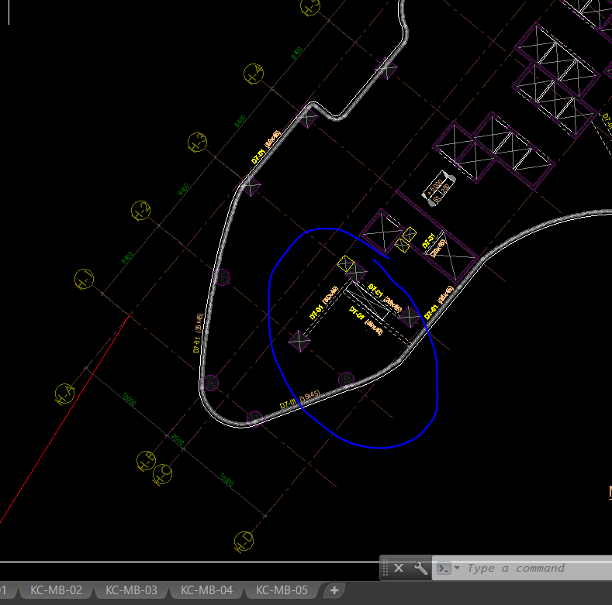 | Đồng ý
6 | Sàn tầng 2-3 theo kiến trúc có thang cuốn giữa hai thang => kết cấu cần thể hiện phương án. Vị trí dầm D7-01 kiến nghị dịch về vị trí cột để tăng cứng |  | MBKC sẽ bổ sung. Đồng ý dịch dầm D7-01
7 | Tầng 2,3 kiến nghị dịch dầm D7-01 qua cột | 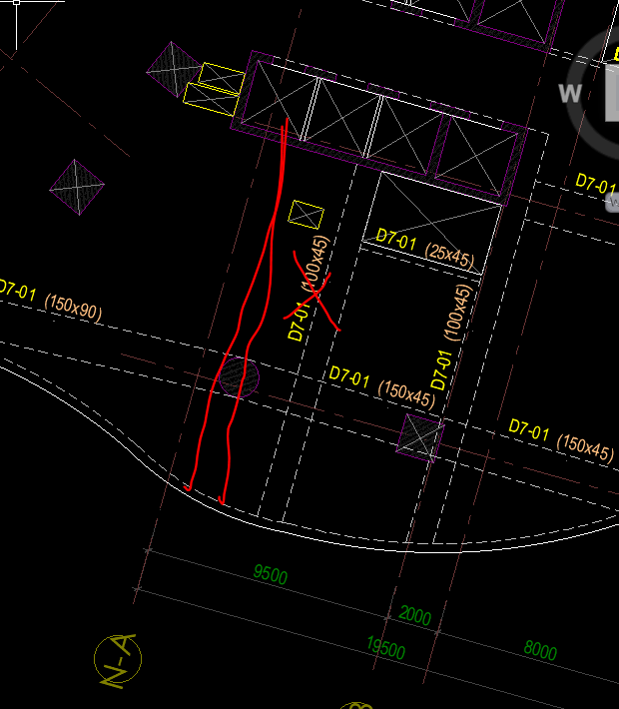 | Đồng ý dịch dầm D7-01
8 | Kiểm tra thêm vị trí thang cuốn bản công xôn 4m đỡ thang cuốn | 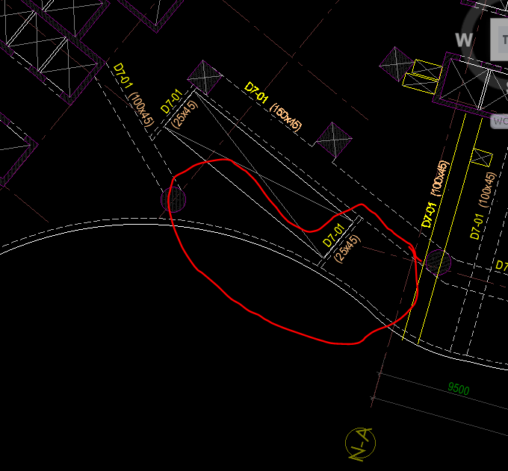 | TK sẽ tính toán cụ thể ở giai đoạn TKCS.
9 | Cần kiểm tra thông tin với bên nhà thầu dự ứng lực về kích thước bề rộng dầm 200 có đảm bảo neo cáp không? Hồ sơ cần kiến nghị tham khảo thêm một số đơn vị thi công cáp dự ứng lực |  | Neo cáp ƯLT trong phạm vi chiều dày sàn nên không có vấn đề gì.
 | Khối tháp phía Nam.
10 | Phương án dầm chuyển có tách với sàn tầng 7 như tháp bắc không? Cần thể hiện rõ hơn cao độ, dày sàn. Hiên cũng có một số vị trí dầm chuyển thể hiện lỗ kĩ thuật tức dầm chuyển làm hàm ếch hay thế nào? |  | Dầm chuyển khối Nam không hạ cốt. Đã xử lý xong các lỗ mở cơ điện.
11 | Mái cần khớp diện tích kiến trúc, sai lệch quá |  | KT chưa chốt được nên KC chưa triển khai

(*)Đề nghị đơn vị TVTK phản hồi xác nhận nội dung trong thời gian 2h kể từ khi nhận được bản ý kiến nhận xét này. Các thông tin phản hồi bảo lưu phải được chuyển lại Ban QLTK trước 24h, các ý kiến không bảo lưu, không phản hồi được hiểu là chấp nhận chỉnh sửa và phải được hoàn thiện vào đợt nộp hồ sơ tiếp theo. Nếu các vấn đề chấp nhận chỉnh sửa không được hoàn thiện sẽ được tính lỗi và xem xét phạt theo quy định thưởng / phạt của hợp đồng.
 |  |  |  | BAN QUẢN LÝ THIẾT KẾ

 |  |  |  | TB NGUYỄN SƠN HẢI

